7a90d65f26d03537ed9f0a12c94fca4
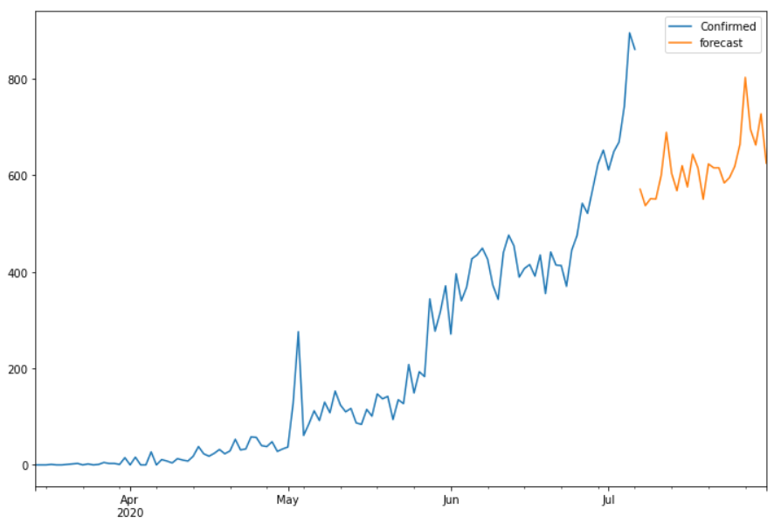
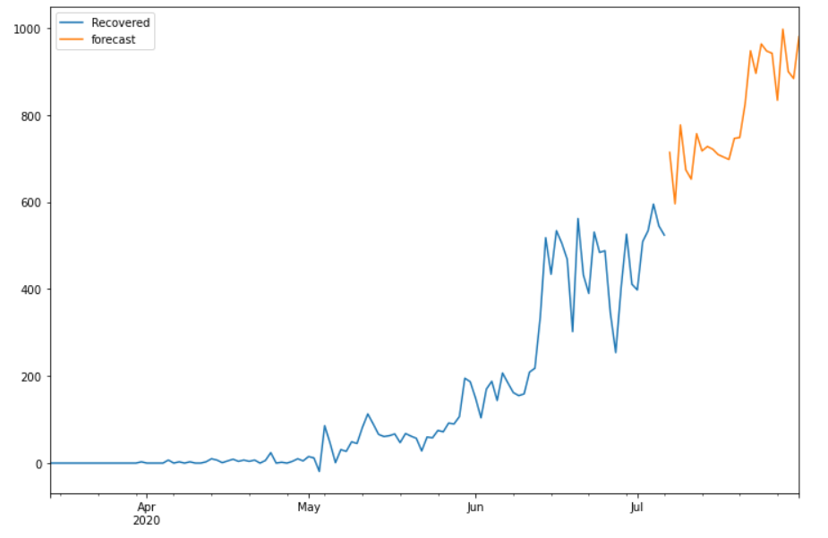
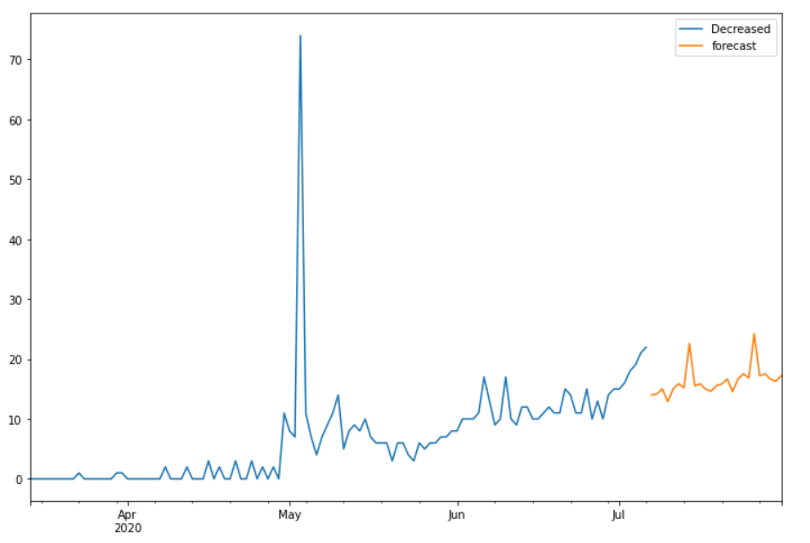
Date | Future_Predicted_Confirmed | Future_Predicted_Recovered | Future_Predicted_Decreased
2020-07-07 | 570.97052748 | 713.92759538 | 13.974615577
2020-07-08 | 537.14491255 | 595.85234084 | 14.196198166
2020-07-09 | 551.71371859 | 776.79182339 | 15.016071382
2020-07-10 | 550.73712898 | 673.85185482 | 12.904359146
2020-07-11 | 599.21430853 | 652.52588889 | 15.02317882
2020-07-12 | 689.02704945 | 756.80137373 | 15.865033396
2020-07-13 | 603.84563365 | 717.2278658 | 15.199292654
2020-07-14 | 568.08834588 | 727.45041808 | 22.578353926
2020-07-15 | 619.70184044 | 721.23356533 | 15.549485174
2020-07-16 | 575.80054365 | 708.85007272 | 15.874923696
2020-07-17 | 643.70656583 | 703.29421143 | 14.978982213
2020-07-18 | 615.28196141 | 697.60365538 | 14.648577109
2020-07-19 | 550.32428818 | 746.02097622 | 15.549454745
2020-07-20 | 623.56309712 | 748.05528527 | 15.851043253
2020-07-21 | 615.42703495 | 825.15435804 | 16.68204485
2020-07-22 | 615.50347778 | 947.43457363 | 14.568850369
2020-07-23 | 584.0963616 | 895.44155799 | 16.688969324
2020-07-24 | 595.06066998 | 962.99917563 | 17.530660204
2020-07-25 | 618.35205398 | 946.74052317 | 16.865283879
2020-07-26 | 664.36720166 | 941.64417144 | 24.252371489
2020-07-27 | 802.76795586 | 833.58488311 | 17.211506574
2020-07-28 | 694.71949971 | 996.9969173 | 17.538386785
2020-07-29 | 662.74895557 | 899.63328779 | 16.644733899
2020-07-30 | 727.3377558 | 883.71730638 | 16.313969412
2020-07-31 | 625.13951652 | 980.22727261 | 17.211476113

